Alytus
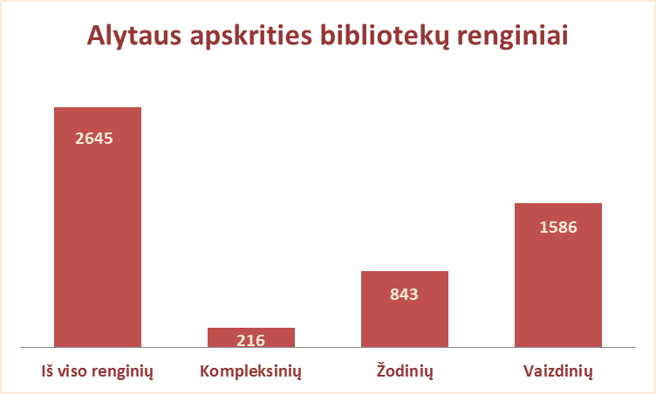
3.13. ALYTAUS APSKRITIES SAVIVALDYBIŲ VIEŠŲJŲ BIBLIOTEKŲ RENGINIAI 2012 M.

Eil. Nr. | Savivaldybių viešosios bibliotekos | SVB tinklo bibliotekose |  |  |  | VB |  |  |  | Miesto fil. |  |  |  | Kaimo fil. |  |  |  | Renginių lankytojų skaičius
 |  | Iš viso | Komplek-sinių | Žodinių | Vaizdinių | Iš viso | Komplek- sinių | Žodinių | Vaizdinių | Iš viso | Komplek- sinių | Žodinių | Vaizdinių | Iš viso | Komplek- sinių | Žodinių | Vaizdinių

1 | Alytaus m. | 145 | 58 | 0 | 87 | 67 | n.d. | n.d. | n.d. | 78 | n.d. | n.d. | n.d. | x | x | x | x | 10214
2 | Alytaus r. | 831 | 27 | 219 | 585 | 81 | n.d. | n.d. | n.d. | 58 | n.d. | n.d. | n.d. | 692 | n.d. | n.d. | n.d. | n.d.
3 | Druskininkai | 332 | 20 | 137 | 175 | 186 | 9 | 83 | 94 | 33 | 3 | 10 | 20 | 113 | 8 | 44 | 61 | 7566
4 | Lazdijai | 738 | 0 | 322 | 416 | 85 | x | 54 | 31 | 40 | x | 11 | 29 | 613 | x | 257 | 356 | n.d.
5 | Varėna | 599 | 111 | 165 | 323 | 64 | 17 | 15 | 32 | x | x | x | x | 535 | 94 | 150 | 291 | 11223
 | Iš viso: | 2645 | 216 | 843 | 1586 | 483 | 26 | 152 | 157 | 209 | 3 | 21 | 49 | 1953 | 102 | 451 | 708 | 29003

Vilnius

3.13. VILNIAUS APSKRITIES SAVIVALDYBIŲ VIEŠŲJŲ BIBLIOTEKŲ RENGINIAI 2012 M.

Eil. Nr. | Savivaldybių viešosios bibliotekos | SVB tinklo bibliotekose |  |  |  | VB |  |  |  | Miesto fil. |  |  |  | Kaimo fil. |  |  |  | Renginių lankytojų skaičius
 |  | Iš viso | Komplek-sinių | Žodinių | Vaizdinių | Iš viso | Komplek- sinių | Žodinių | Vaizdinių | Iš viso | Komplek- sinių | Žodinių | Vaizdinių | Iš viso | Komplek- sinių | Žodinių | Vaizdinių

1 | Elektrėnai | 682 | n.d. | n.d. | n.d. | 245 | n.d. | n.d. | n.d. | 89 | n.d. | n.d. | n.d. | 348 | n.d. | n.d. | n.d. | 11985
2 | Šalčininkai | 614 | 44 | 154 | 416 | 76 | 6 | 18 | 52 | 65 | 7 | 13 | 45 | 473 | 31 | 123 | 319 | 7778
3 | Širvintos | 750 | 128 | 196 | 426 | 126 | 5 | 35 | 86 | x | x | x | x | 624 | 123 | 161 | 340 | 8030
4 | Švenčionys | 1322 | 169 | 460 | 693 | 142 | 20 | 39 | 83 | 272 | 9 | 107 | 156 | 908 | 140 | 314 | 454 | 11779
5 | Trakai | 571 | 66 | 190 | 315 | 117 | 0 | 51 | 66 | 149 | 62 | 19 | 68 | 305 | 4 | 120 | 181 | 6368
6 | Ukmergė | 971 | 103 | 451 | 417 | 122 | 15 | 62 | 45 | x | x | x | x | 849 | 88 | 389 | 372 | 18171
7 | Vilniaus raj. | 866 | 83 | 178 | 605 | 72 | 2 | 18 | 52 | 79 | 2 | 4 | 73 | 715 | 79 | 156 | 480 | n.d.
Iš viso: |  | 5094 | 593 | 1629 | 2872 | 900 | 48 | 223 | 384 | 654 | 80 | 143 | 342 | 4222 | 465 | 1263 | 2146 | 64111
8 | Vilniaus m.** | 1123 | n.d. | n.d. | 771 | 0* | 0* | 0* | 0* | 1123 | n.d. | n.d. | 771 | x | x | x | x | 15000
Iš viso: |  | 6217 | 593 | 1629 | 3643 | 900 | 48 | 223 | 384 | 1777 | 80 | 143 | 1113 | 4222 | 465 | 1263 | 2146 | 79111

*Vilniaus m. CB dėl rekonstrukcijos darbų nuo 2007 m. vartotojų neaptarnauja
** Vilniaus m. CB lankytojai skaičiuojami su projekto "Bibliotekos pažangai" organizuotomis transliacijomis

